战斗操作与演出设定
◆战斗操作与演出设定

 | 战斗初始化演出与战斗流程操作

 |  | 1 | 界面切换
 |  |  | 局外界面切出
 |  |  |  | 局外界面的UI撤下
 |  |  |  | 场景如墨水般消散、在场不参与角色淡出
 |  |  |  | 读取战斗信息，在场参与角色根据所在地板坐标按比例移至战斗场景地板相同比例的坐标处
 |  |  | 局内界面切入
 |  |  |  | 战斗界面的UI出场
 |  |  |  | 在场参与角色淡出、同时在原地与未在场但参与本场战斗的角色一同根据战斗预设淡入（生成战斗单位）
 |  |  |  | 战斗场景如水墨凝出
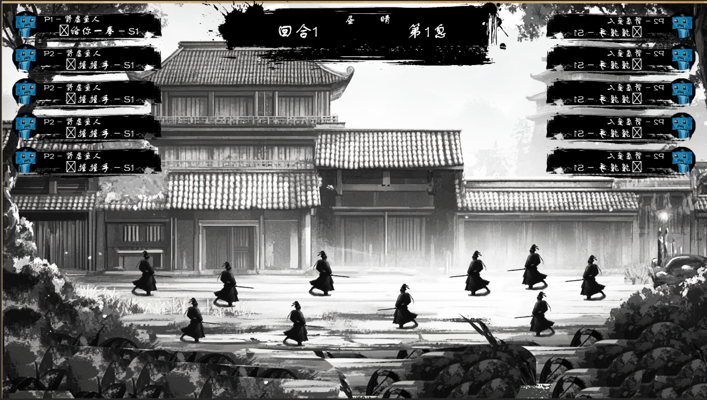

 |  |  | 包含信息
 |  |  |  | 战斗场景：背景区域、地板区域
 |  |  |  | 战斗角色：友方单位、敌方单位
 |  |  |  | 战斗统计UI：回合计数、息计数、时段、天气
 |  |  |  | 角色信息UI：体数值情况（光标处于该UI时头像变为生命计数与底进度）、带有的战斗buff、头像、行动所在息（预留空间）、行动意图（预留空间）
 |  |  |  | 目标辅助线（光标处于角色信息UI时）：指向目标的箭头

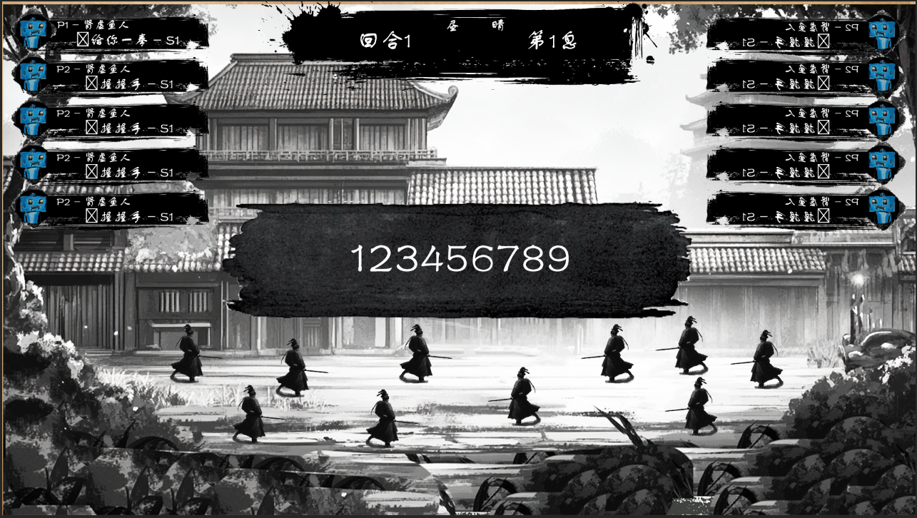
 |  | 2 | 战斗开始

 |  |  | 新增信息
 |  |  |  | 进入战斗的标题过场动画

 |  | 3 | 进入回合
 |  |  | 回合计数推动，回合计数+1
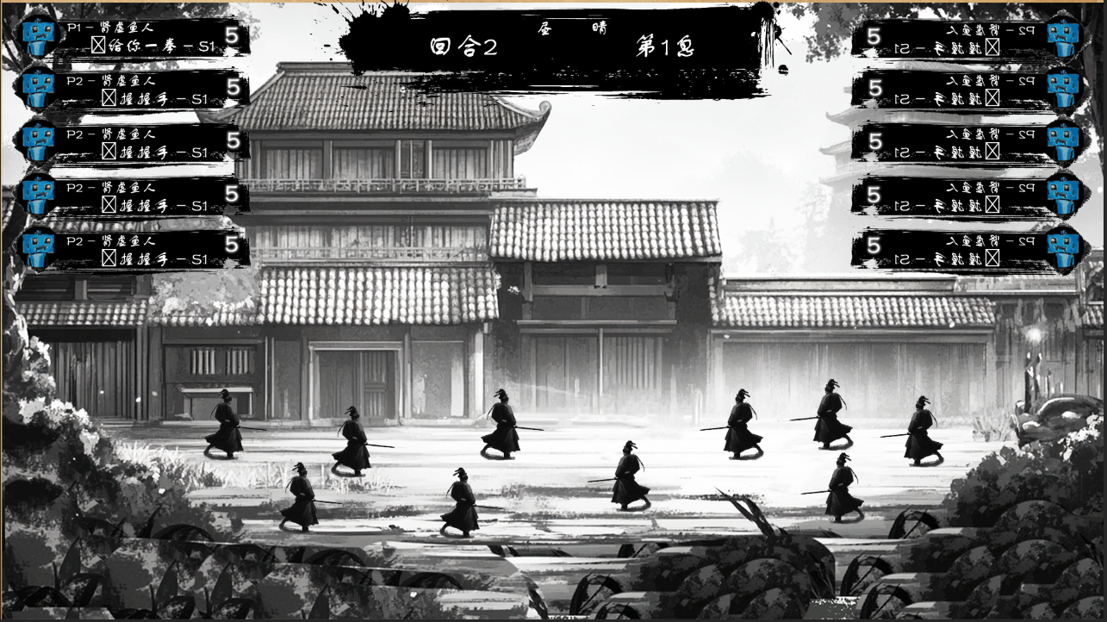

 |  |  | 新增信息
 |  |  |  | 角色信息UI显示每个角色行动所在息

 |  | 4 | 进入行动预先阶段
 |  |  | 新增信息 | 角色信息UI显示每个角色行动意图，未揭示则为不可见状态，反之显示行动招式与目标

 |  | 5 | 预先阶段可进行操作
 |  |  |  | 查看角色：点击头像/映射键切换查看的角色（再次点击将取消查看，点击其他角色则无缝更换查看的角色）
 |  |  |  |  | *查看角色/切换查看的角色时，镜头拉向查看的角色，或者及其行动目标的中心（如果已经决定了行动），其余角色模糊处理（若贴图存在重叠还会虚化）
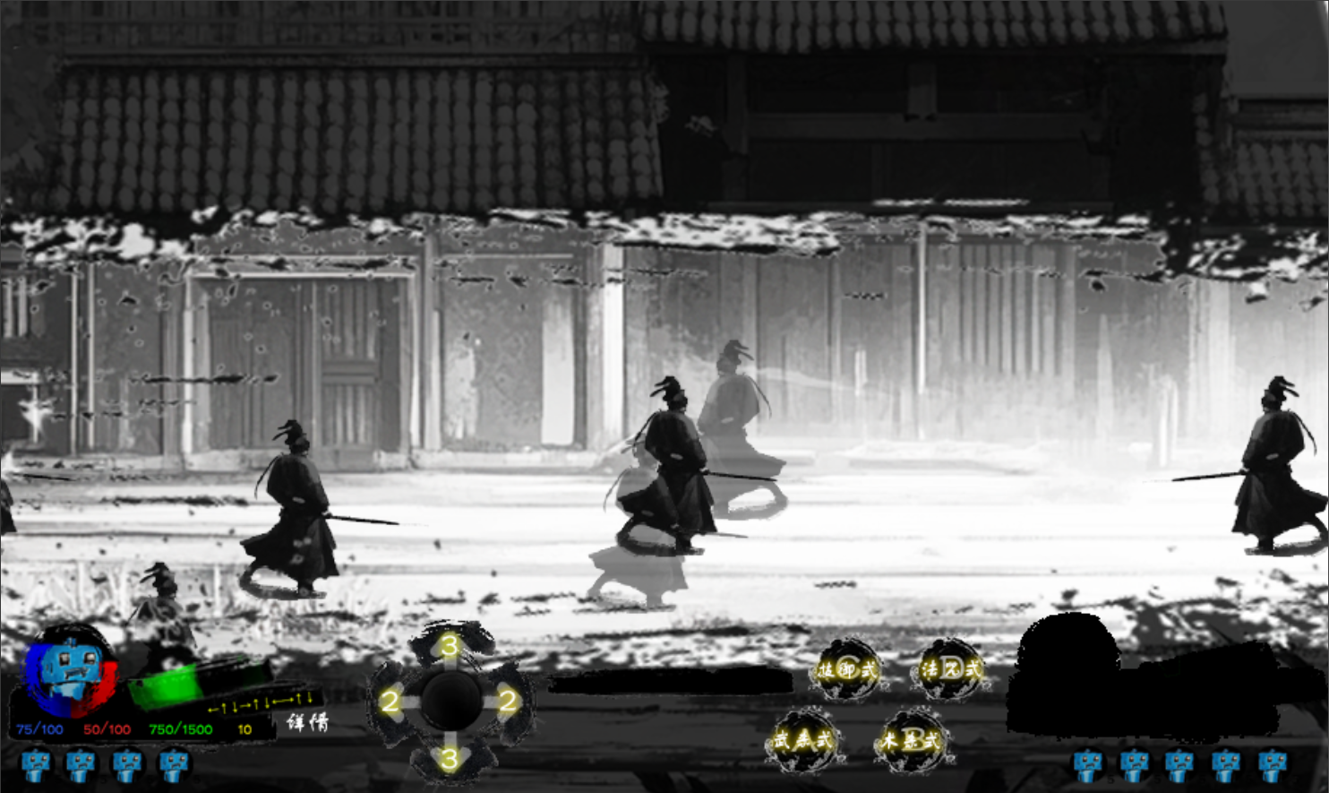

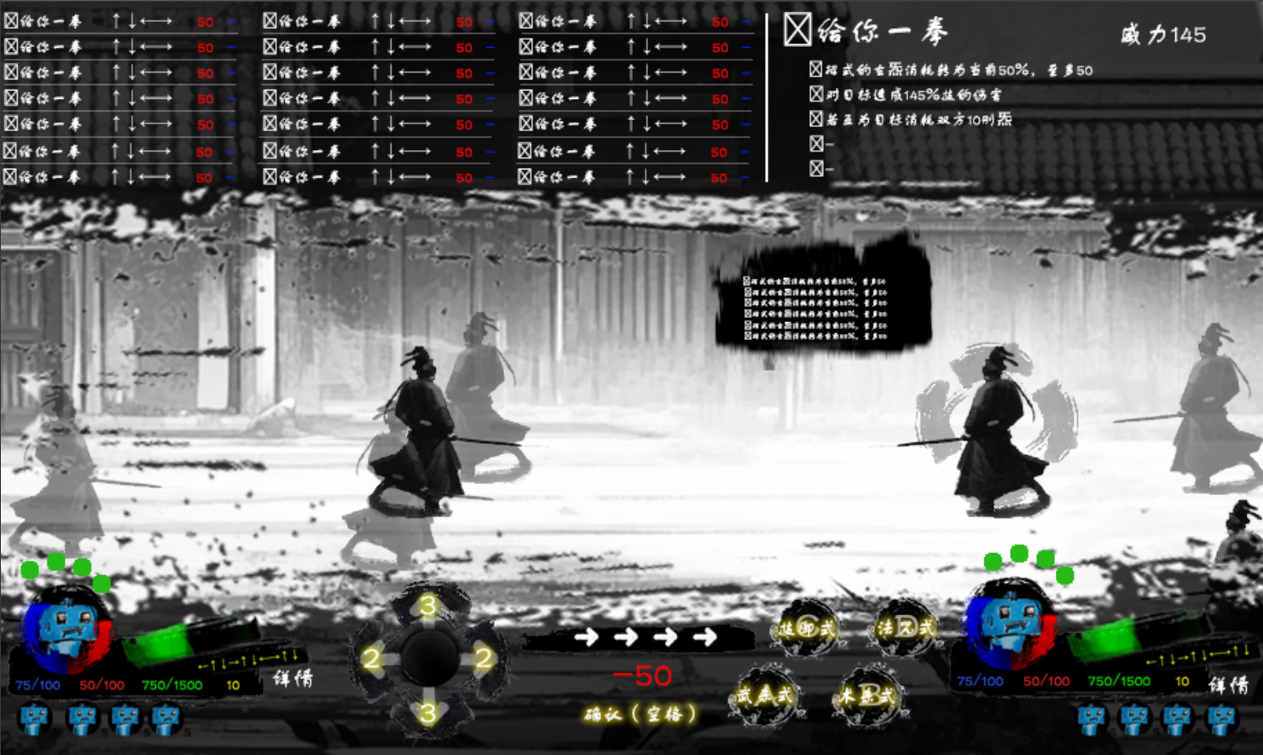
 |  |  |  | 行动决定：点击出招选择UI的四式选择按钮之一，点击计数按钮或映射键输入键组——在键组对应携带招式且满足释放条件时，点击头像/映射键选择行动目标，点击确认/映射键后完成行动的预先决定
 |  |  |  |  | 若已决定行动
 |  |  |  |  |  | 点击确认键/映射键清除行动的决定

 |  |  |  | 结束阶段：点击结束行动预先/映射键结束该阶段进入行动阶段

 |  |  | 新增信息 | 查看角色的详细信息UI（查看角色时）：刚炁、玄炁、键、行动剩余次数、体数值情况、带有的战斗buff、头像
 |  |  |  | 目标角色的详细信息UI（若当前查看的角色行动已选中或正在选中目标）：刚炁数值情况、玄炁数值情况、键数量、行动剩余次数、体数值情况、带有的战斗buff、头像
 |  |  |  | 详情按钮（查看角色时）：角色详情入口按钮
 |  |  |  | 目标详情按钮（选则目标时）：角色详情入口按钮
 |  |  |  | 出招选择UI（若当前查看角色为可行动的友方单位）：四类键数量计数按钮（↑↓←→）、四式选择按钮（武杀式、术杀式、技御式、法咒式）、键组输入显示区、确认按钮、键回退按钮
 |  |  |  | 招式详情UI（查看角色时）：具体效果介绍、刚炁与玄炁消耗（内容为当前输入的键组对应的招式或行动决定的招式）
 |  |  |  | 招式表UI：招式列表（种类标志、招式名称、键组、消耗）
 |  |  |  | 目标结算弹窗UI（选择目标时）：招式名、威力、键组、招式效果
 |  |  |  | 其余角色状态UI（查看角色时）：头像、体百分比透明遮罩、行动所在息角标

 |  | 6 | 进入行动演出阶段
 |  |  | 息推动到下一个存在行动角色的息，息计数增加，本息行动的角色依次行动

 |  | 7 | 行动决定阶段
 |  |  |  | 若行动角色未于行动预先阶段进行行动的预先决定：进行行动决定阶段，等于无法解除的角色查看，强制决定该角色的行动
 |  |  |  |  | *行动决定阶段操作流程与预先行动阶段的招式决定系统，决定后阶段结束并进入行动阶段
 |  |  |  | 若行动角色已于行动预先阶段进行行动的预先决定：跳过行动决定阶段

 |  | 8 | 行动阶段
 |  |  | 本息行动的角色全部决定行动后进入行动阶段（形象根据招式），依次进行行动
 |  |  |  | *角色行动时，镜头拉向行动的角色，或者及其行动目标的中心（如果目标为他人），其余角色模糊处理（若贴图存在重叠还会虚化）
 |  |  | 若目标为敌手，则根据情况进行以下三种行动演出
 |  |  |  | 使用非杀式或若目标在本息未处于/已经过行动阶段（单方面行动）：角色根据招式的演出效果原地/闪烁至目标身前，一侧出现招式结算弹窗UI进行招式结算（若目标有决定的行动也会出现，无论是否在该回合）
 |  |  |  |  | 杀式：依次亮起招式结算弹窗UI中键组中的每个键
 |  |  |  |  |  | 若相邻的键相同则一并亮起，模拟重击（例：↑↑↓中的↑↑）
 |  |  |  |  |  | 相邻超过1个则依旧独立依次亮起（例：↑↑↑↓中的↑↑↑）
 |  |  |  |  |  | 每次键亮起时角色形象随键对应的方向进行形象变化（根据杀式类型与键的类型，展现各种攻击动作）
 |  |  |  |  |  | 每次攻击（形象变化）在字段决定点出现招式对应的招式特效，特效朝向与行动角色相同，且目标受到一次伤害
 |  |  |  |  |  |  | 若一并亮起两个键模拟重击，则特效更大
 |  |  |  |  |  | 招式的直接伤害会使目标形象变为受击状态，目标朝向与行动角色相反
 |  |  |  |  | 非杀式：一同亮起其中键组中的每个键，角色此时形象为招式对应形象
 |  |  |  |  |  | 产生招式的释放成功的效果
 |  |  |  |  |  | 在字段决定点出现招式对应的招式特效，特效朝向与行动角色相同
 |  |  |  |  |  | 部分招式还会改变目标的形象为受击状态
 |  |  |  | 使用杀式时，若目标处于行动阶段但不互为目标（单向交锋）：角色根据招式的演出效果原地/闪烁至目标身前，双方各自一侧出现招式结算弹窗UI进行招式结算
 |  |  |  |  | 与杀式交锋：双方威力更高的一方倍率图标触发一次闪烁绽光的特效，低的一方倍率图标变黯淡，且在特效中途双方同时播放第一段攻击动作
 |  |  |  |  |  |  | 若交锋胜利：对方在中途变为受击动作，后续演出与单方面行动相同
 |  |  |  |  |  |  | 若交锋失败：在中途变为受击动作，跳过本次行动
 |  |  |  |  | 与非杀式交锋：倍率图标触发一次闪烁绽光的特效，后续演出与单方面行动相同，若敌方因破招行动失败还会播放结算弹窗UI被斩开的特效（反之只是结算弹窗UI消失）。
 |  |  |  | 使用杀式时，若目标处于行动阶段且互为目标（双向交锋）：与单向交锋相同，但交锋失败将立即结算目标的行动演出。
 |  |  | 行动期间双方因破招/不满足释放条件而导致行动失败/跳过行动还会播放结算弹窗UI被斩开的特效

 |  |  | 新增信息 | 查看角色的详细信息UI（行动决定阶段）：刚炁、玄炁、键、行动剩余次数、体数值情况、带有的战斗buff、头像、行动所在息、行动意图
 |  |  |  | 目标角色的详细信息UI（若当前查看的角色行动已选中或正在选中目标）：刚炁数值情况、玄炁数值情况、键数量、行动剩余次数、体数值情况、带有的战斗buff、头像、行动所在息、行动意图
 |  |  |  | 详情按钮（行动决定阶段）：角色详情入口按钮
 |  |  |  | 出招选择UI（行动决定阶段）：四类键数量计数按钮（↑↓←→）、四式选择按钮（武杀式、术杀式、技御式、法咒式）、刚炁数值情况、玄炁数值情况、键组输入显示区、确认按钮
 |  |  |  | 招式详情表UI（行动决定阶段）：具体效果介绍、刚炁与玄炁消耗（内容为当前输入的键组对应的招式或行动决定的招式）
 |  |  |  | 招式表UI（选中四式之一时）：招式列表（种类标志、招式名称、键组）
 |  |  |  | 结算弹窗UI（行动时）：招式名、威力、键组、招式效果
 |  |  |  | 目标结算弹窗UI（被行动时）：招式名、威力、键组、招式效果

 |  | 9 | 回合结束
 |  |  | 若全部角色的行动次数耗尽，则结束回合进入下一回合。

 |  | 10 | 战斗结束
 |  |  | 击破全部敌人后，战斗结束出现结算页面
 |  |  |  | 关闭后战斗场景褪去，后加入的战斗单位淡出，原先在场的则移至场景原位坐标
 |  |  |  | 加载场景界面
 |  |  |  | 原先在场的战斗角色淡出再与原先场景在场角色一同淡入场景状态的形象

战斗配置功能
◆战斗配置

 | 总概：战斗配置包括招式、变式、心法、宝器的装配，决定了战斗中该角色可使用的主动技能和被动效果。

 | 招式

 |  | 1 | 招式的用途
 |  |  | 在战斗中，角色进入行动准备阶段时可选择招式和目标由此定下行动（需要满足招式释放条件才能选择招式）。
 |  |  | 招式用于攻击敌手或是提供增益、施加减益，从而最终击破全部的敌手使战斗胜利。

 |  | 2 | 招式的四种不同式
 |  |  | 招式分为四种类型受划分，分别为武杀式、术杀式、技御式、法咒式。
 |  |  |  | 武杀式：与角色属性“力”挂钩的攻击招式，能够直接或是关联释放其余武杀式来造成招式的直接伤害。
 |  |  |  | 术杀式：与角色属性“技”挂钩的攻击招式，能够直接或是关联释放其余术杀式来造成招式的直接伤害。
 |  |  |  | 技御式：无法造成招式的直接伤害，但能够提供防御、战斗资源恢复、大量增益等效果。
 |  |  |  | 法咒式：无法造成招式的直接伤害，但能够提供战斗资源恢复、造成间接伤害、大量减益等效果。

 |  | 3 | 招式的携带条件
 |  |  | 在战斗配置界面，通过满足招式的装配条件即可配置入角色个人招式表，作为战斗中的招式使用。
 |  |  | 招式存在职能限制与技巧点限制，前者需要相符，后者则在招式装配后根据该招式技巧点占据已使用技巧点（累计已使用技巧点不可超过上限）。

 | 变式

 |  | 1 | 变式的用途
 |  |  | 变式为招式的变招概念，通过携带变式可将招式派式出“键”不同，并带有额外效果的新招式。

 |  | 2 | 变式的携带条件
 |  |  | 在战斗配置界面，通过满足招式的装配条件即可配置入变式表，作为招式的派生招式生成选择。
 |  |  | 变式存在职能限制与技巧点限制，前者需要相符，后者则在招式装配后根据该招式技巧点占据已使用技巧点（累计已使用技巧点不可超过上限）。

 |  | 3 | 变式的使用方法
 |  |  | 一个变式在装配后便可关联已装配的技能，在招式表生成不占据技巧点的派生招式。
 |  |  | 例如：变式：缓身&武杀式：佯攻（键→↑）则生成武杀式：佯攻·缓身（键→↓），在原有招式效果上额外产生变式：缓身的效果（本次的行动延迟1息）。
 |  |  | 关联存在式的限制和关联的招式数量限制，有的变式能关联招式中4种全部的式（武杀式、术杀式、技御式、法咒式），有的则只能关联对应的1种式。
 |  |  | 关联的招式取消装配时也会断开与变式的关联，产生的派生招式也会随之清除。

 | 心法

 |  | 1 | 心法的用途
 |  |  | 作为被动效果提供属性或是在满足扳机条件时触发其效果。

 |  | 2 | 心法的携带条件
 |  |  | 在战斗配置界面，通过满足招式的装配条件即可配置入角色个人心法表，在战斗中产生效果。
 |  |  | 招式存在职能限制与悟性点限制，前者需要相符，后者则在招式装配后根据该招式技巧点占据已使用悟性点（累计已使用悟性点不可超过上限）。
 |  |  | 角色的悟性点上限以插槽拼图的方式展现，故而心法的悟性点则以拼图插件的方式装配。
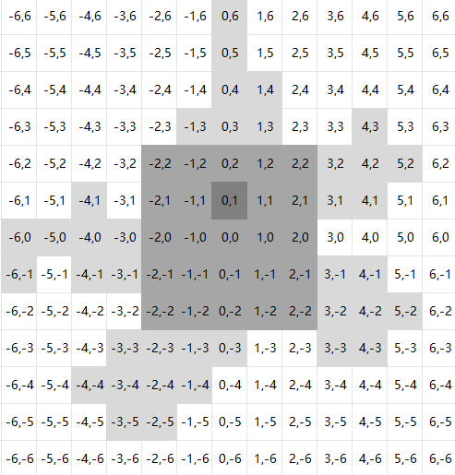
 |  |  | 心法插槽： |  | 心法插件：

 | 宝器

 |  | 1 | 宝器的用途
 |  |  | 作为被动效果提供属性或是在满足扳机条件时触发其效果。

 |  | 2 | 宝器的携带条件
 |  |  | 宝器存在装配槽位，至多装配5件宝器

 |  | 3 | 宝器的强化
 |  |  | 大部分宝器可以进行强化功能，花费对应的材料使其变为下一级的宝器

